ProyecxIniciativas
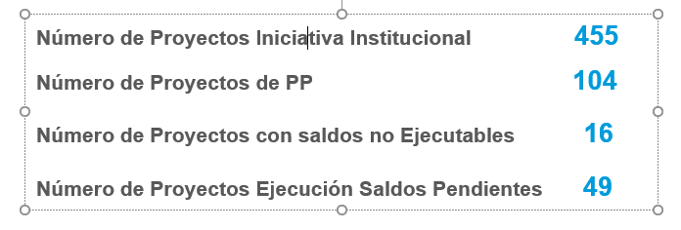

Etiquetas de fila | Cuenta de Tipo Iniciativa
1 | 455
2 | 104
3 | 16
4 | 49
Total general | 624

Presupuesto por tipo de iniciat
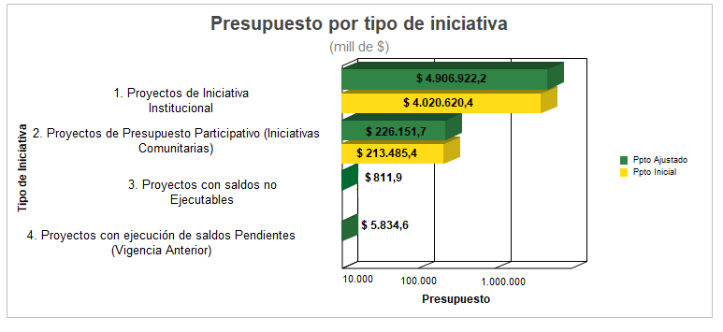
Etiquetas de columna
1 |  | 2 |  | 3 |  | 4 |  | Total Suma de POAI | Total Suma de ppto_ajustado
Suma de POAI | Suma de ppto_ajustado | Suma de POAI | Suma de ppto_ajustado | Suma de POAI | Suma de ppto_ajustado | Suma de POAI | Suma de ppto_ajustado
4,020,620.4 | 4,906,922.2 | 213,485.4 | 226,151.7 | - | 811.9 | - | 5,834.6 | 4,234,105.8 | 5,139,720.4

